ورقة1
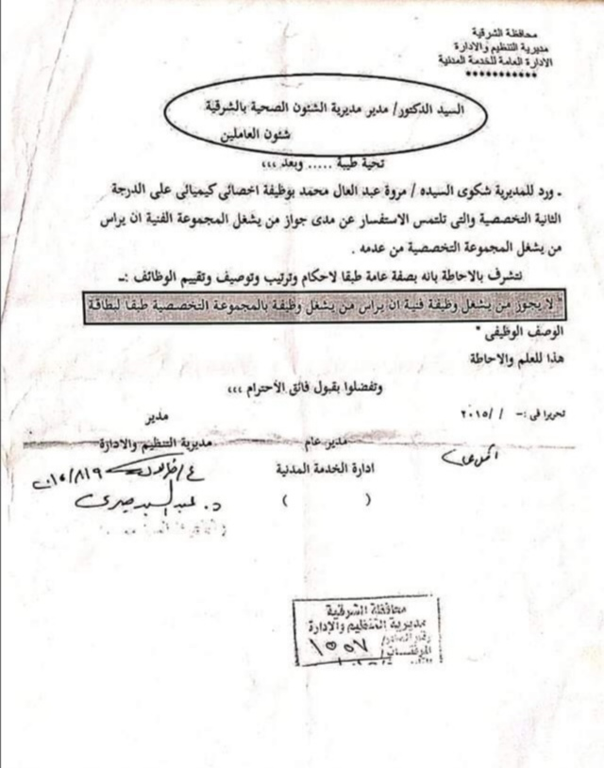
طباعة

 | السيد/ مدير مكتب
السيد/ رئيس حسابات | السيد/ رئيس حسابات
 | السيد/ رئيس الاستحقاقات
 | السيد/ رئيس وحدة الملفات
 | السيد/ رئيس وحدة شئون الأفراد
 | السيد/ رئيس وحدة السجلات
اريد عند اخنيار اى جملة من القائمة المنسدلة ن يتم كتابتها اسفل الصورة وعمل زرار لطباعة الصورة مباشرة بعد كتابة الجملة عليها مع مراعاة ان ابعاد الصورة ممكن تختلف من صورة لاخرى | السيد/ رئيس وحدة الإجازات
 | السيد/ مسئول الشئون القانونية
 | السيد/ مدير الشئون المالية
 | السيد / الشئون المالية.
 | السيد/ مدير المديرية

